ODCFormato
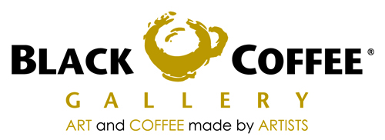
CNG 070810 NB5
CAFE NEGRO GALLERIA S DE RL DE CV
AV. AVIACION 5051 BOD. 23
COL. INDIGENAS C.P. 45019
ZAPOPAN, JALISCO

 |  |  |  | ORDEN DE COMPRA

 |  |  |  | Fecha: |  |  | FOLIO
 |  |  |  | 2011-09-05

DATOS DE PROVEEDOR
Razon social : COMERCIALIZADORA DE LACTEOS Y DERIVADOS S.A. DE CV.
Domicilio: | Calle y No. | CALZADA LAZARO CARDENAS No.185
 | Colonia | PARQUE INDUSTRIAL LAGUNERO
 | Ciudad | GOMEZ PALACIO
 | Estado | DURANGO
 | RFC | CLD0507145H6

SUCURSAL:ANDARES

CANTIDAD | UNIDAD DE MEDIDA |  | DESCRIPCION |  |  | PRECIO | TOTAL

 | CAJA C/12PZAS. |  | LECHE ENTERA |  |  | 141.60 | -
 | CAJA C/12PZAS. |  | LECHE LIGHT |  |  | 141.60 | -
 | CAJA C/12PZAS. |  | LECHE DESLACTOSADA LIGHT |  |  | 150.00 | -
 |  |  |  |  |  |  | -
 |  |  |  |  |  |  | -
 |  |  |  |  |  |  | -
 |  |  |  |  |  |  | -
 |  |  |  |  |  |  | -
 |  |  |  |  |  |  | -
 |  |  |  |  |  |  | -
 |  |  |  |  |  |  | -
 |  |  |  |  |  |  | -
 |  |  |  |  |  |  | -
 |  |  |  |  |  |  | -
 |  |  |  |  |  |  | -
 |  |  |  |  |  |  | -
 |  |  |  |  |  |  | -
 |  |  |  |  |  |  | -
 |  |  |  |  |  |  | -
 |  |  |  |  |  |  | -
 |  |  |  |  |  |  | -
 |  |  |  |  |  |  | -
 |  |  |  |  |  |  | -
 |  |  |  |  |  |  | -
 |  |  |  |  |  |  | -
 |  |  |  |  |  |  | -
 |  |  |  |  |  |  | -
 |  |  |  |  | Subtotal |  | 0.00
 |  |  |  |  | Iva
 |  |  |  |  | Total |  | 0.00

ELABORO |  |  | RECIBIO

